汇总表
长输管道示范工程可行性研究阶段勘察测量结算费用汇总表 单位：万元
序号 | 项目名称 | 承包商上报 |  |  | 专业审核 |  |  | 造价审核 |  |  | 2024版其他费用系数 | 框架协议
 |  | 测量费 | 勘察费 | 备注 | 测量费 | 勘察费 | 审减额 | 测量费 | 勘察费 | 审减额 |  | 勘察测量 | 航测
一 | 勘察测量费 |  |  |  |  |  |  |  |  |  | 0.95 | 5% | 6%
1 | 测量费用
2 | 线路工程
3 | XX大中型穿越
4 | XX大中型穿越
5 | XX大中型穿越
6 | XX大中型穿越
 | 小计
二 | 航测费用
1 | 航测费用
 | 小计 |  |  |  |  |  |  |  |  |  | 勘察合同价格相关内容截图
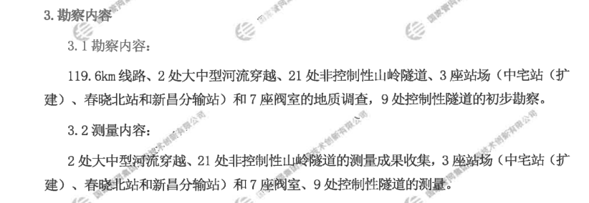
 | 以上合计
三 | 系数调整
1
2
 | 小计
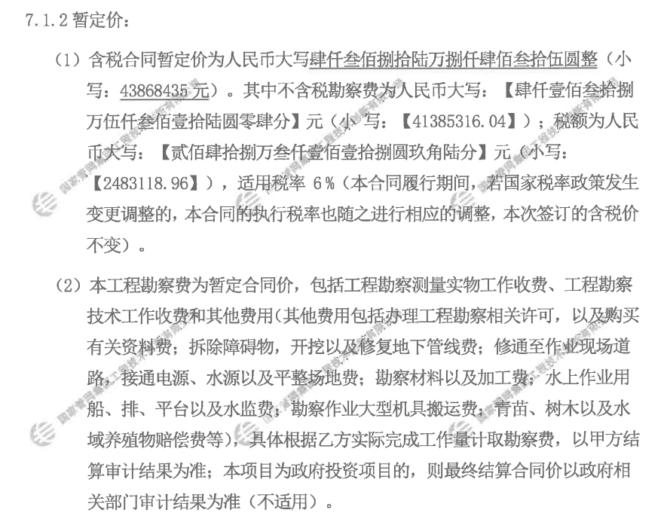
四 | 其他费用
1 | 一次报送
2 | 二次补充
 | 小计
五 | 结算金额 |  |  | 含税
 |  |  |  | 不含税
 |  |  |  | 增值税（6%）

